Sheet1
...
 |  |  |  |  |  |  |  |  |  |  | 年 組 担任
...
 |  |  |  |  |  |  |  |  | 2
...
$$\left(Ｘ_{0}\right)$$
$$\frac{∑fu}{Ｎ}$$
 |  |  |  |  |  |  |  |  |  |  | X0=
 |  |  |  |  |  |  |  |  |  | Ｍ(平均)＝ ＋５× ＝
...
 |  |  |  |  |  |  |  |  |  |  | Ｍ＝ | #DIV/0!
...
$$\frac{∑fu２}{Ｎ}$$
$$\frac{∑fu}{Ｎ}$$
 |  |  |  |  |  |  |  |  |  | Ｖ（分散）＝５２ ×[ － ( )２] = ( )
...
 |  |  |  |  |  |  |  |  |  |  | Ｖ＝ | #DIV/0!
...
$$\sqrt{ Ｖ}$$
 |  |  |  |  |  |  |  |  |  | Ｓ．Ｄ．（標準偏差） ＝ ＝
...
 |  |  |  |  |  |  |  |  |  |  | Ｓ．Ｄ．＝ |  | #DIV/0!
...
 |  |  |  | Ｎ
 |  |  |  |  | 0 | 0 | 0
∑／Ｎ

 |  |  | 度 数 分 布 図 表
 |  | (人)
20
...
15
...
 | 人
10

 | 数 |  |  |  |  |  |  | ４.fu ……………
 |  |  |  |  |  |  |  | ５.fu２ ……………
 |  |  |  |  |  |  |  | ６.Ｎ ……………
5
 |  |  |  |  |  |  |  | ７.(合計欄)の算出…

 |  |  |  |  |  |  |  | ８.Ｍ(平均)Ｓ.Ｄ.(標準偏差)の算出…Ｍ(平均)を求め
...
0
３
８
13
18
23
28
33
38
43
48
53
58
63
68
73
78
83
88
93
98

 |  |  | 得 点（階級値で示す） 例：３ ⇒ ０～５ 98 ⇒ 96～100

Sheet1 (2)
...
 |  |  |  |  |  |  |  |  |  |  | 年 組 担任
...
 |  |  |  |  |  |  |  |  | 2
...
$$\left(Ｘ_{0}\right)$$
$$\frac{∑fu}{Ｎ}$$
 |  |  |  |  |  |  |  |  |  |  | X0=
 |  |  |  |  |  |  |  |  |  | Ｍ(平均)＝ ＋５× ＝
...
 |  |  |  |  |  |  |  |  |  |  | Ｍ＝ | #DIV/0!
...
$$\frac{∑fu２}{Ｎ}$$
$$\frac{∑fu}{Ｎ}$$
 |  |  |  |  |  |  |  |  |  | Ｖ（分散）＝５２ ×[ － ( )２] = ( )
...
 |  |  |  |  |  |  |  |  |  |  | Ｖ＝ | #DIV/0!
...
$$\sqrt{ Ｖ}$$
 |  |  |  |  |  |  |  |  |  | Ｓ．Ｄ．（標準偏差） ＝ ＝
...
 |  |  |  |  |  |  |  |  |  |  | Ｓ．Ｄ．＝ |  | #DIV/0!
...
 |  |  |  | Ｎ
 |  |  |  |  | 0 | 0 | 0
∑／Ｎ

 |  |  | 度 数 分 布 図 表
 |  | (人)
20
...
15
...
 | 人
10

 | 数 |  |  |  |  |  |  | ４.fu ……………
 |  |  |  |  |  |  |  | ５.fu２ ……………
 |  |  |  |  |  |  |  | ６.Ｎ ……………
5
 |  |  |  |  |  |  |  | ７.(合計欄)の算出…

 |  |  |  |  |  |  |  | ８.Ｍ(平均)Ｓ.Ｄ.(標準偏差)の算出…Ｍ(平均)を求め
...
0
３
８
13
18
23
28
33
38
43
48
53
58
63
68
73
78
83
88
93
98

 |  |  | 得 点（階級値で示す） 例：３ ⇒ ０～５ 98 ⇒ 96～100

Sheet1 (3)
...
 |  |  |  |  |  |  |  |  |  |  | 年 組 担任
...
 |  |  |  |  |  |  |  |  | 2
...
$$\left(Ｘ_{0}\right)$$
$$\frac{∑fu}{Ｎ}$$
 |  |  |  |  |  |  |  |  |  |  | X0=
 |  |  |  |  |  |  |  |  |  | Ｍ(平均)＝ ＋５× ＝
...
 |  |  |  |  |  |  |  |  |  |  | Ｍ＝ | #DIV/0!
...
$$\frac{∑fu２}{Ｎ}$$
$$\frac{∑fu}{Ｎ}$$
 |  |  |  |  |  |  |  |  |  | Ｖ（分散）＝５２ ×[ － ( )２] = ( )
...
 |  |  |  |  |  |  |  |  |  |  | Ｖ＝ | #DIV/0!
...
$$\sqrt{ Ｖ}$$
 |  |  |  |  |  |  |  |  |  | Ｓ．Ｄ．（標準偏差） ＝ ＝
...
 |  |  |  |  |  |  |  |  |  |  | Ｓ．Ｄ．＝ |  | #DIV/0!
...
 |  |  |  | Ｎ
 |  |  |  |  | 0 | 0 | 0
∑／Ｎ

 |  |  | 度 数 分 布 図 表
 |  | (人)
20
...
15
...
 | 人
10

 | 数 |  |  |  |  |  |  | ４.fu ……………
 |  |  |  |  |  |  |  | ５.fu２ ……………
 |  |  |  |  |  |  |  | ６.Ｎ ……………
5
 |  |  |  |  |  |  |  | ７.(合計欄)の算出…

 |  |  |  |  |  |  |  | ８.Ｍ(平均)Ｓ.Ｄ.(標準偏差)の算出…Ｍ(平均)を求め
...
0
３
８
13
18
23
28
33
38
43
48
53
58
63
68
73
78
83
88
93
98

 |  |  | 得 点（階級値で示す） 例：３ ⇒ ０～５ 98 ⇒ 96～100

Sheet1 (4)
...
 |  |  |  |  |  |  |  |  |  |  | 年 組 担任
...
 |  |  |  |  |  |  |  |  | 2
...
$$\left(Ｘ_{0}\right)$$
$$\frac{∑fu}{Ｎ}$$
 |  |  |  |  |  |  |  |  |  |  | X0=
 |  |  |  |  |  |  |  |  |  | Ｍ(平均)＝ ＋５× ＝
...
 |  |  |  |  |  |  |  |  |  |  | Ｍ＝ | #DIV/0!
...
$$\frac{∑fu２}{Ｎ}$$
$$\frac{∑fu}{Ｎ}$$
 |  |  |  |  |  |  |  |  |  | Ｖ（分散）＝５２ ×[ － ( )２] = ( )
...
 |  |  |  |  |  |  |  |  |  |  | Ｖ＝ | #DIV/0!
...
$$\sqrt{ Ｖ}$$
 |  |  |  |  |  |  |  |  |  | Ｓ．Ｄ．（標準偏差） ＝ ＝
...
 |  |  |  |  |  |  |  |  |  |  | Ｓ．Ｄ．＝ |  | #DIV/0!
...
 |  |  |  | Ｎ
 |  |  |  |  | 0 | 0 | 0
∑／Ｎ

 |  |  | 度 数 分 布 図 表
 |  | (人)
20
...
15
...
 | 人
10

 | 数 |  |  |  |  |  |  | ４.fu ……………
 |  |  |  |  |  |  |  | ５.fu２ ……………
 |  |  |  |  |  |  |  | ６.Ｎ ……………
5
 |  |  |  |  |  |  |  | ７.(合計欄)の算出…

 |  |  |  |  |  |  |  | ８.Ｍ(平均)Ｓ.Ｄ.(標準偏差)の算出…Ｍ(平均)を求め
...
0
３
８
13
18
23
28
33
38
43
48
53
58
63
68
73
78
83
88
93
98

 |  |  | 得 点（階級値で示す） 例：３ ⇒ ０～５ 98 ⇒ 96～100

Sheet1 (5)
...
 |  |  |  |  |  |  |  |  |  |  | 年 組 担任
...
 |  |  |  |  |  |  |  |  | 2
...
$$\left(Ｘ_{0}\right)$$
$$\frac{∑fu}{Ｎ}$$
 |  |  |  |  |  |  |  |  |  |  | X0=
 |  |  |  |  |  |  |  |  |  | Ｍ(平均)＝ ＋５× ＝
...
 |  |  |  |  |  |  |  |  |  |  | Ｍ＝ | #DIV/0!
...
$$\frac{∑fu２}{Ｎ}$$
$$\frac{∑fu}{Ｎ}$$
 |  |  |  |  |  |  |  |  |  | Ｖ（分散）＝５２ ×[ － ( )２] = ( )
...
 |  |  |  |  |  |  |  |  |  |  | Ｖ＝ | #DIV/0!
...
$$\sqrt{ Ｖ}$$
 |  |  |  |  |  |  |  |  |  | Ｓ．Ｄ．（標準偏差） ＝ ＝
...
 |  |  |  |  |  |  |  |  |  |  | Ｓ．Ｄ．＝ |  | #DIV/0!
...
 |  |  |  | Ｎ
 |  |  |  |  | 0 | 0 | 0
∑／Ｎ

 |  |  | 度 数 分 布 図 表
 |  | (人)
20
...
15
...
 | 人
10

 | 数 |  |  |  |  |  |  | ４.fu ……………
 |  |  |  |  |  |  |  | ５.fu２ ……………
 |  |  |  |  |  |  |  | ６.Ｎ ……………
5
 |  |  |  |  |  |  |  | ７.(合計欄)の算出…

 |  |  |  |  |  |  |  | ８.Ｍ(平均)Ｓ.Ｄ.(標準偏差)の算出…Ｍ(平均)を求め
...
0
３
８
13
18
23
28
33
38
43
48
53
58
63
68
73
78
83
88
93
98

 |  |  | 得 点（階級値で示す） 例：３ ⇒ ０～５ 98 ⇒ 96～100

具体例
...
 |  |  |  |  |  |  |  |  |  |  | 年 組 担任
...
 |  |  |  |  |  |  |  |  | 2 |  |  |  |  |  | 学級度数分布表
 |  |  |  |  |  |  |  |  |  |  |  |  |  |  | 得点(階級値) | 3 | 8 | 13 | 18 | 23 | 28 | 33 | 38 | 43 | 48 | 53 | 58 | 63 | 68 | 73 | 78 | 83 | 88 | 93 | 98
 |  |  |  |  |  |  |  |  |  |  |  |  |  |  | 人 数 （人） | 0 | 0 | 0 | 0 | 0 | 0 | 0 | 0 | 1 | 0 | 2 | 2 | 3 | 3 | 4 | 6 | 5 | 3 | 1 | 0
...
$$\left(Ｘ_{0}\right)$$
$$\frac{∑fu}{Ｎ}$$
 |  |  |  |  |  |  |  |  |  |  | X0= | 78 |  |  | ②挿入 グラフの中から「折れ線」を選択 その他の折れ線グラフ 折れ線を選ぶ ＯＫ
 |  |  |  |  |  |  |  |  |  | Ｍ(平均)＝ ＋５×
...
 |  |  |  |  |  |  |  |  |  |  | ＝ | 73.00
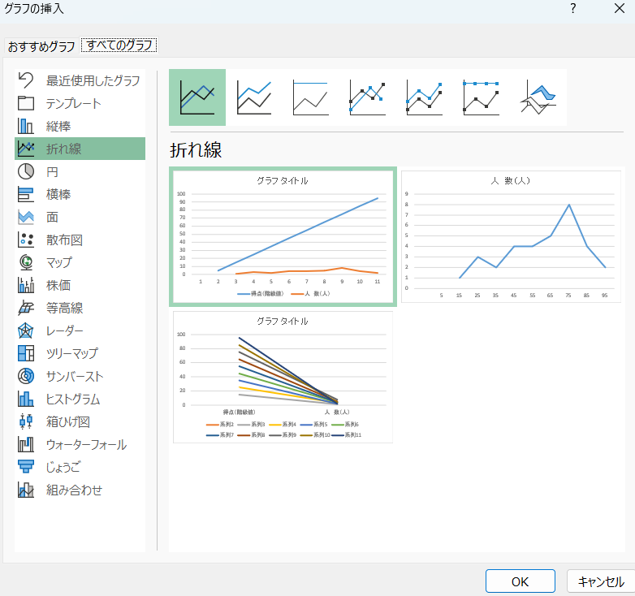
...
$$\frac{∑fu２}{Ｎ}$$
$$\frac{∑fu}{Ｎ}$$
 |  |  |  |  |  |  |  |  |  | Ｖ（分散）＝５２ ×[ － ( )２]
...
 |  |  |  |  |  |  |  |  |  |  | ＝ | 141.66666667
...
$$\sqrt{ Ｖ}$$
 |  |  |  |  |  |  |  |  |  | Ｓ．Ｄ．（標準偏差） ＝
...
 |  |  |  |  |  |  |  |  |  |  |  |  | ＝ | 11.90
...
 |  |  |  | Ｎ
 |  |  |  |  | 30 | -30 | 200
∑／Ｎ |  |  |  |  |  | -1.00 | 6.67

〇組 度数分布図
20
 |  |  | 度 数 分 布 図 表 |  |  |  |  |  |  | [計算のしかたと記号の説明]
 |  | (人)
 |  |  |  |  |  |  |  | １.人数調べ ……… |  |  |  | その得点階級に含まれる児童生徒の数をメモする。（「正」 などを用いるとよい。）

 |  |  |  |  |  |  |  | ２.ｆ(度数) ……… |  |  |  | 「人数調べ」の欄の児童生徒の数を数字で記入する。

15
 |  |  |  |  |  |  |  | ３.ｕ(既約得点)…… |  |  |  | 一般に度数の多い、おおむねそのグループの平均が位すると予想される得点階級の欄に０（仮想平均＝Ｘ０）を与え、それより上の段階に１、２，３，…、下の階級に－１、－２，－３，…、と順に与える。この場合度数が０である欄にも上記の数を与えることを忘れないこと。

 | 人
10

 | 数 |  |  |  |  |  |  | ４.fu …………… |  |  |  | ｆ(度数)とｕ(既約得点)とを乗ずる。
 |  |  |  |  |  |  |  | ５.fu２ …………… |  |  |  | ｆｕとｕを乗ずる。
 |  |  |  |  |  |  |  | ６.Ｎ …………… |  |  |  | 児童生徒数（テストを行った被験者数）
5
 |  |  |  |  |  |  |  | ７.(合計欄)の算出… |  |  |  | Ｎ（ｆの合計）､∑ｆｕ（ｆｕの合計）､∑ｆｕ２ （ｆｕ２の合計）それぞれ所定の欄に記入する。

 |  |  |  |  |  |  |  | ８.Ｍ(平均)Ｓ.Ｄ.(標準偏差)の算出…Ｍ(平均)を求め
 |  |  |  |  |  |  |  |  |  |  |  | る際(Ｘ０）には、ｕの欄の、０に該当する階級値の数値(仮想平均)を入れ、以下１～７によって求められた数値を、上欄の公式に当てはめて逐次算出する。
0
３
８
13
18
23
28
33
38
43
48
53
58
63
68
73
78
83
88
93
98

 |  |  | 得 点（階級値で示す） 例：３ ⇒ ０～５ 98 ⇒ 96～100

